Sheet1
谜题、解码器
环境
角色语言
飞船材料

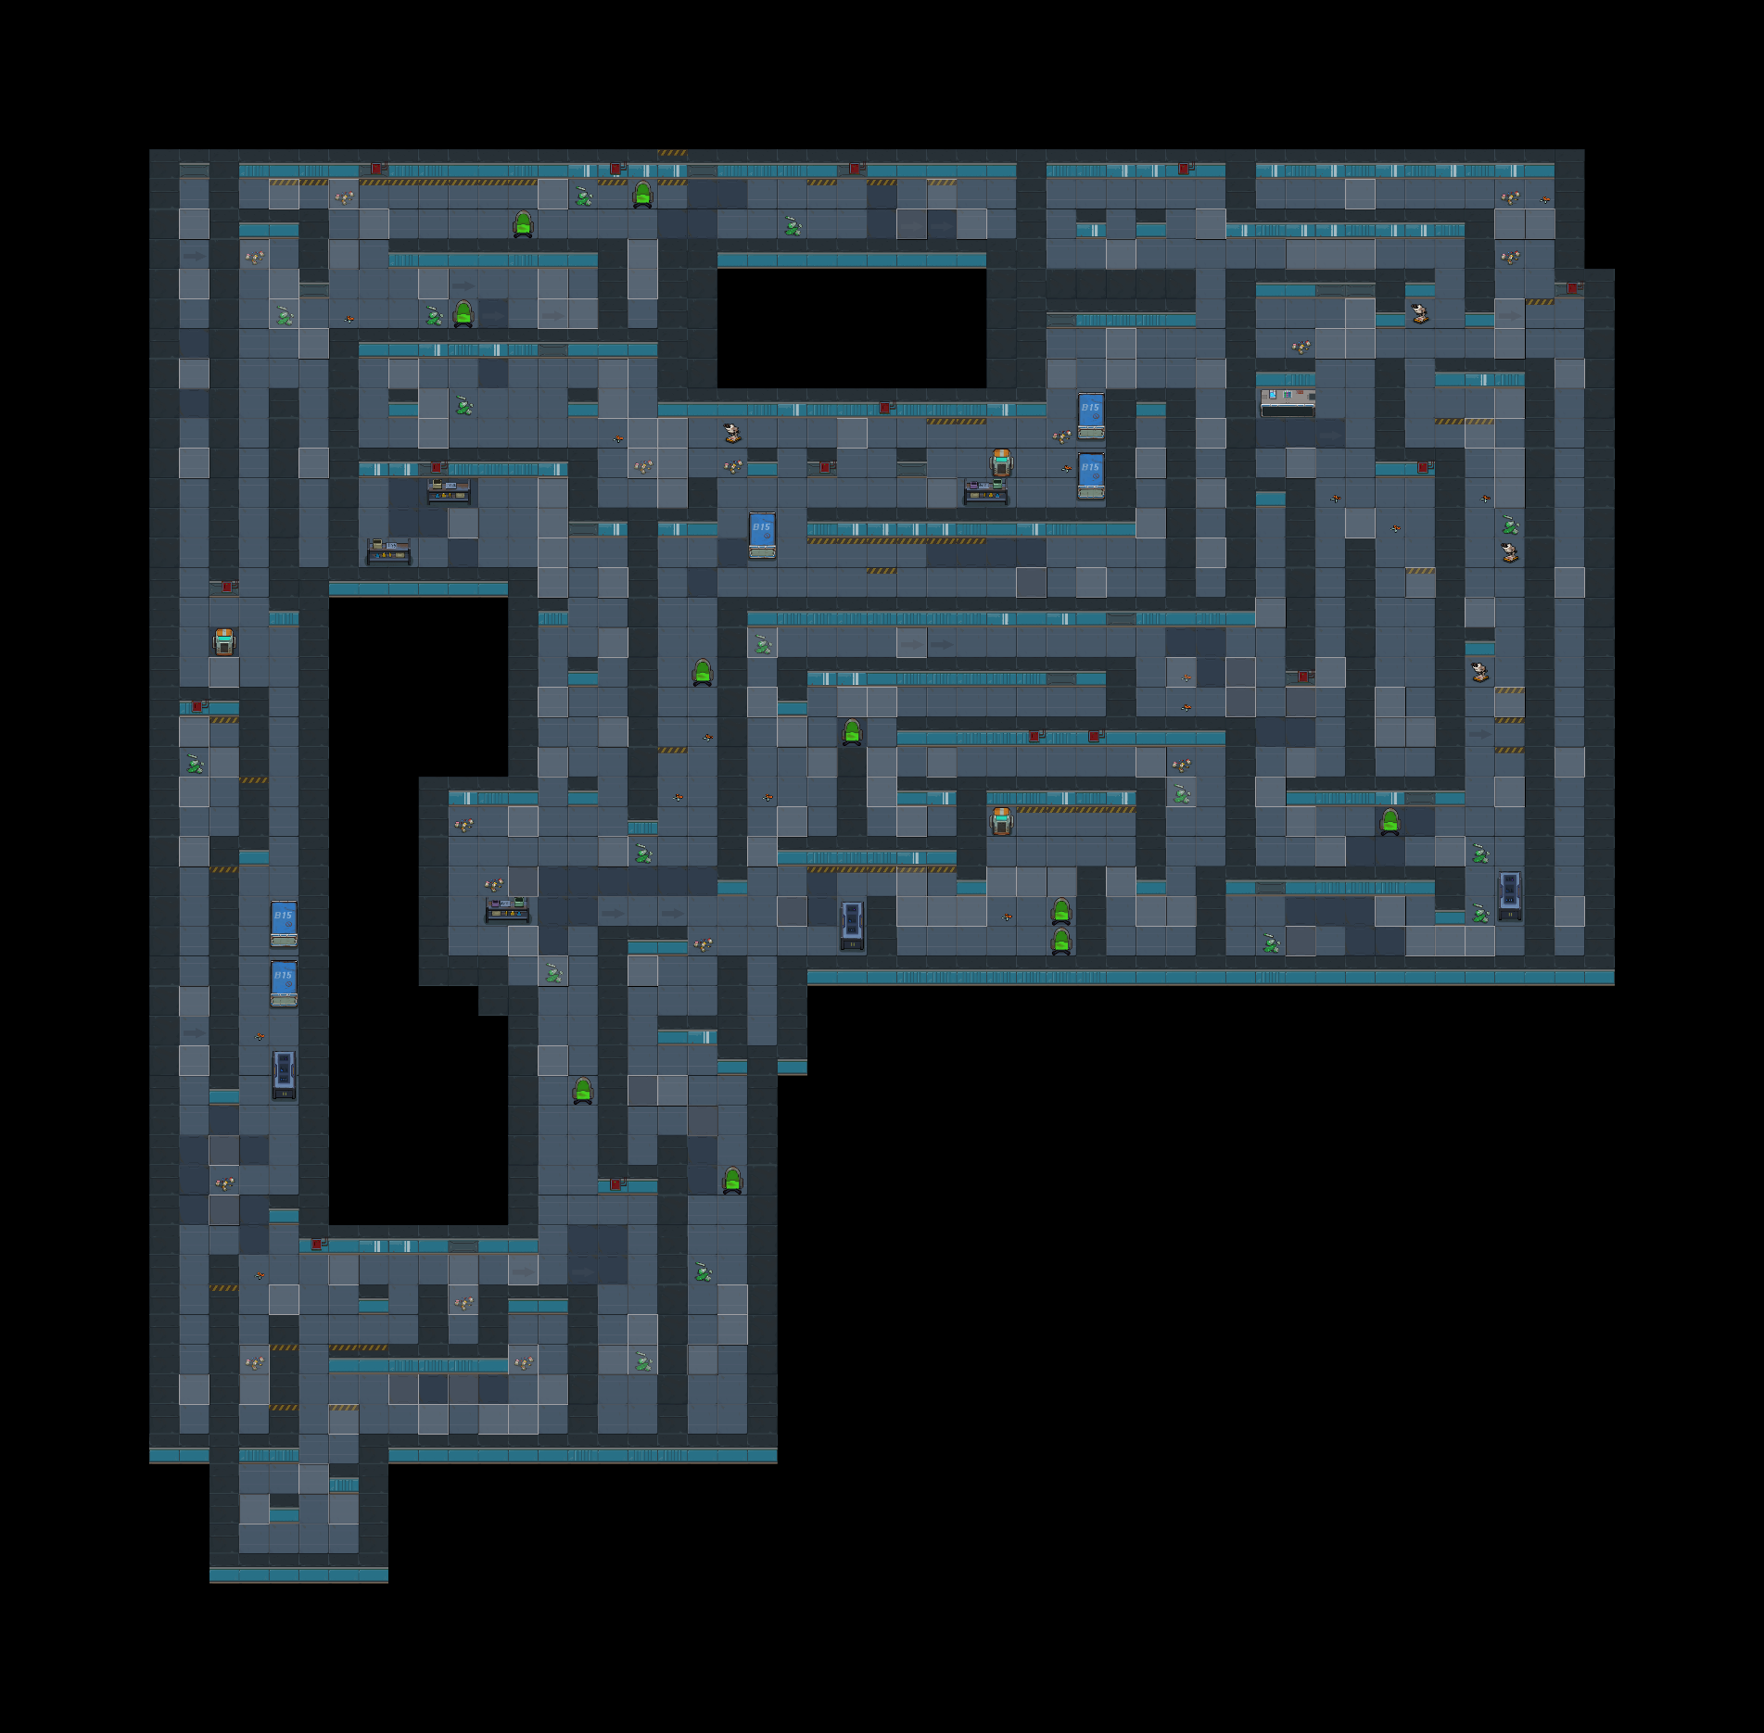

编码12解码器

此区域灯光昏暗

11
有敲击这个箱子声音

此区域灯光偏绿

随机事件：研究所得黑幕

突然倒下
踩碎瓶子的声音

钉子/螺丝掉到地板上的声音

滴水的声音

